Sheet1
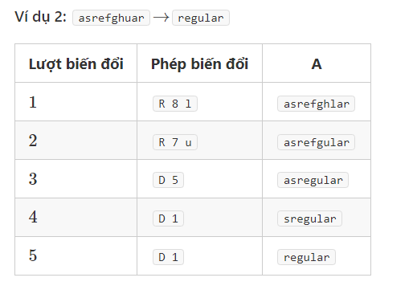
abc
ae
asrefghuar→regular

a | s | r | e | f | g | h | u | a | r
r | e | g | u | l | a | r

 |  | bd -> "\0" <=> xoa | xoa | xoa | xoa | xoa | xoa | xoa | xoa | xoa | xoa
 | "\0" | a | s | r | e | f | g | h | u | a | r
"\0" | 0 | 1 | 2 | 3 | 4 | 5 | 6 | 7 | 8 | 9 | 10 | đang là "/0" | nên cần chèn liên tục
r | 1
e | 2
g | 3
u | 4
l | 5
a | 6
r | 7
 | đang là "/0"
 | nên cần chèn liên tục

 |  | bd -> r | xoa | luot | xoa | xoa | xoa | xoa | xoa | xoa | luot
 | "\0" | a | s | r | e | f | g | h | u | a | r
"\0" | 0 | 1 | 2 | 3 | 4 | 5 | 6 | 7 | 8 | 9 | 10
r | 1 | 1 | 2 | 2 | 3 | 4 | 5 | 6 | 7 | 8 | 9
e | 2
g | 3
u | 4
l | 5
a | 6
r | 7

D9M12Y2022→D1M1Y2023
 |  | bd -> "\0" <=> xoa | xoa | xoa | xoa | xoa | xoa | xoa | xoa | xoa | xoa
 | "\0" | D | 9 | M | 1 | 2 | Y | 2 | 0 | 2 | 2
"\0" | 0 | 1 | 2 | 3 | 4 | 5 | 6 | 7 | 8 | 9 | 10
D | 1
1 | 2
M | 3
1 | 4
Y | 5
2 | 6
0 | 7
2 | 8
3 | 9

 |  | luot | xoa | xoa | xoa | xoa | xoa | xoa | xoa | xoa | xoa
 | "\0" | D | 9 | M | 1 | 2 | Y | 2 | 0 | 2 | 2
"\0" | 0 | 1 | 2 | 3 | 4 | 5 | 6 | 7 | 8 | 9 | 10
D | 1 | 0 | 1 | 2 | 3 | 4 | 5 | 6 | 7 | 8 | 9
1 | 2
M | 3
1 | 4
Y | 5
2 | 6
0 | 7
2 | 8
3 | 9

 |  | chèn | bd -> 1
 | "\0" | D | 9 | M | 1 | 2 | Y | 2 | 0 | 2 | 2
"\0" | 0 | 1 | 2 | 3 | 4 | 5 | 6 | 7 | 8 | 9 | 10
D | 1 | 0 | 1 | 2 | 3 | 4 | 5 | 6 | 7 | 8 | 9
1 | 2 | 1 | 1
M | 3
1 | 4
Y | 5
2 | 6
0 | 7
2 | 8
3 | 9

